상품제안서
엔틱 내츄럴 고급쥬트 에코백 M자형 (오코텍스인증) | 상품코드: S16389

 |  |  |  |  |  |  | 02-713-8555 | www.synergygift.co.kr
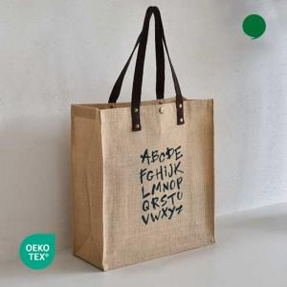 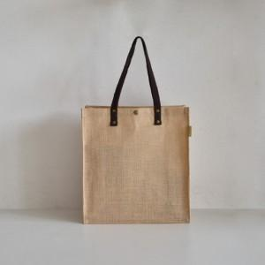 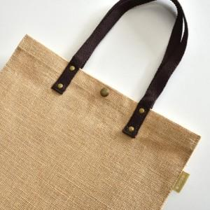

【상세/제작정보】 | M타입 내츄럴한 느낌의 쥬트소재 에코백

【인쇄/포장옵션】 | 실크 / OPP(비닐)

【공급단가】 | 수량 | 100~ | 300~ | 500~ | 1,000~ | 3,000~
*VAT별도 | 단가 | 2,860원 | 2,810원 | 2,750원 | 2,640원 | 2,530원

【상품 URL】 | https://www.synergygift.co.kr:443/src/goods_detail.php?gdno=15959

